詳細クラス図
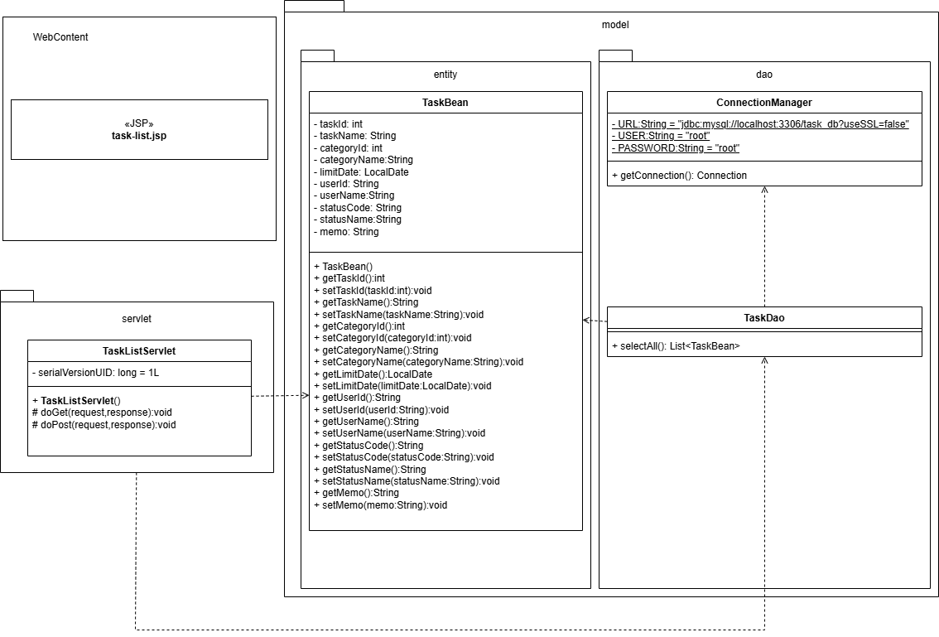
詳細クラス図 | システム名 | グループ名 | 作成日 | 担当 | 承認印
 | TaskBoy(TasBo) | チームTasBo | 2026-06-09 | 畠山

画面設計書
画面設計書 | システム名 |  | グループ名 |  | 作成日 | 担当 | 承認印
 | TaskBoy(TasBo) |  | チームTasBo |  | 2026-06-11 | 畠山

画面名称 | タスク一覧画面
画面レイアウト
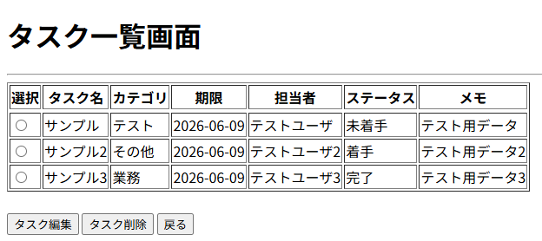

1

2
3
4

フォーム定義
action | task-alter-servlet |  |  |  |  | method | GET
識別ID | ラベル | type | name | value | 備考
1 | - | radio | taskId | taskId
2 | タスク編集 | submit | - | タスク編集

フォーム定義
action | task-delete-servlet |  |  |  |  | method | GET
識別ID | ラベル | type | name | value | 備考
1 | - | radio | taskId | taskId
3 | タスク削除 | submit | - | タスク削除

フォーム定義
action | menu.jsp |  |  |  |  | method | GET
識別ID | ラベル | type | name | value | 備考
4 | 戻る | submit | - | 戻る

カバレッジレポート 一覧表示
 | カバレッジレポート |  | 実施日 | 2026-06-17

（１）概要
対象クラス |  | TaskDAO.java
カバレッジ率 |  | 100%

（２）報告事項
調査結果

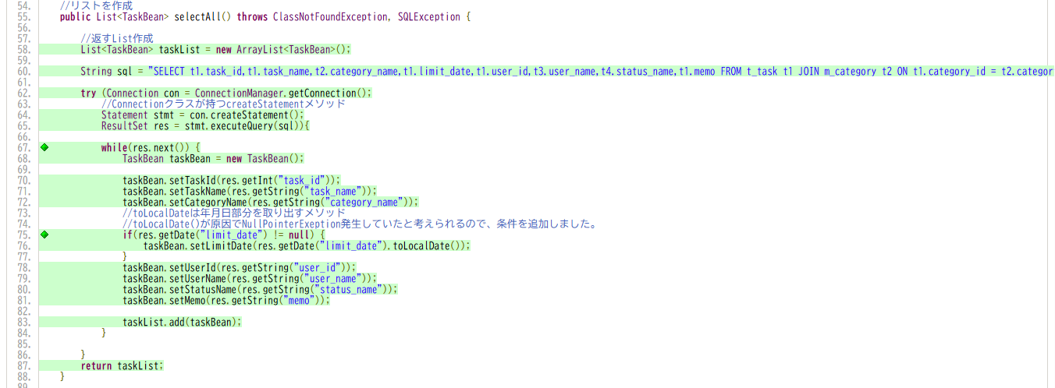

分析・考察

備 考

